Sheet1
 |  |  |  |  |  |  |  |  |  | Kasutusel | Naaber
dBm to number |  |  |  |  |  |  |  |  | mw | 7.9432823472E-11 | 6.3095734448E-12
12 | 1.5848931925E-02 | W |  | 15.85 |  |  |  |  | 200x | 3.9716411736E-13 | 3.1547867224E-14
 | 1.585E+01 | mW |  | 1.58489E+00 |  |  |  |  |  | 3.1622776602E-12 | 3.1622776602E-12
 | 15.8489319 | mW |  | 10.0000000
mW to dBm
7.1906E-06 | -51.43 | dBm

SNR (ratio) to dB
5.5364944588 | 7.43 | dB

SNR db to ratio or W
25.7 | 371.54 | times
 | 3.715E+02 | times (scientific)

SNR
Signal: | 0.00 | mW | W
Noise: | 0.00 | mW | W
Ratio | 139.53 | times

Shannon-Hartley to C (andmeedastuskiirus)
S/N | 501187233.63 | times
B | 13000000.00 | Hz
C | 375710067.57 | bit/s

Shannon-Hartley to spektraalefektiivsus
C | 21.90 | bit/s
B | 450.80 | Hz
ρ | 0.0486 | bitt/s/Hz

Shannon-Hartley to S/N
B | 62.00 | Hz
C | 771.00 | bit/s
 | 3.74 |  |  | Selles valemis on S/N kordades!
S/N | 5538.284 | times
S/N | 37.43 | dB |  | Spektraalefektiivsus on C/B ja ühikuks bitt/s/Hz

Shannon-Hartley to B (andmeedastuskiirus)
C | 85000000.00 | bit/s
S/N | 48.00 | times
B | 15138805.45 | Hz

2. allika kodeerimine; pinge, vool, takistus, siinus, spekter, dBV.

dBv to volts
dBV | -20.00
V | 0.10000

Siinussignaali pinge efektiivväärtus voltides
Upp | 176.00 | V, tipust-tippu pinge
Pinge efektiivväärtus | 62.23 | V

Tõenäosus to info (bit)
P | 0.77 | Ühe sündmus tõenäosus
Info (I(a)) | 0.385 | bit | -log2(p) | Shannoni informatsiooni hulk I(a) bittides

Summa(tõenäosus x info)
Info tekkimise kiirus - bit/s

3. enesekontrollitest - Loeng 11, labor 3 teemad: kanali kodeerimine, järjestikedastus

Andmed | 21500.00 | Info kiirus
Kogupikkus | 43000.00 | Andmevoo kiirus
Koodi kiirus (efektiivsus) | 0.50

Labor 3.

Sidekanali läbilaskevõime Shannoni valemiga |  |  |  | R = W⋅log2(1+S/N)
S | 3.388E-08 | mW |  | Lähteandmed: R – edastuskiirus [Mbit/s]; W – sagedusriba laius [MHz];
N | 2.138E-09 | mW |  | S – signaali võimsus; N – müra võimsus; S/N – signaali ja müra suhe kordades.
W | 20.00 | MHz (sagedusriba laius)

R | 81.49 | edastuskiirus (Mbit/s)

3. Harjutustund
Leia saatja ja vastuvõtja vaheline max kaugus - Friisi valem
Ps | 50.00 | W
Pvv | 7.96E-15 | W
Gs | 3.31 | korda
Gvv | 3.31 | korda
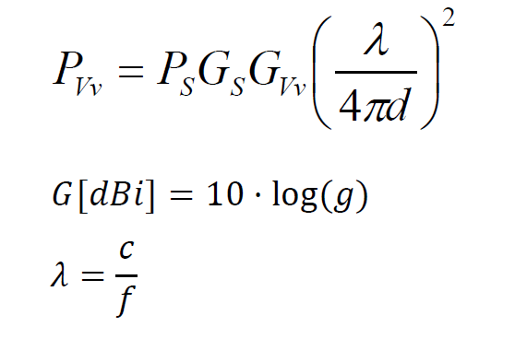
λ | 2.22

dmax | 4.64E+07 | m

dBV to V | Sama volt, mis sisse paned
Uvv (dBV) | -4.58 | dBV
Uvv (V) | 0.59 | V | 5.9020108017E-07

V to dBV
U (V) | 0.63
U (dBV) | -4.01
 |  |  |  |  |  | P - power |  |  |  |  | Pv | seda ei tea
 |  |  |  |  |  | G - võimendus (gain) |  |  |  |  | Ps
U (pinge, efektiivväärtus) to Power |  |  |  |  |  | λ - lainepikkus |  |  |  |  | Gs | 2dBi
U (V) | 6.31E-07 | V |  |  |  | c - laine levimise kiirus |  |  |  |  | Gv | 9 | dBi
R (ohm) | 50.00 | ohm |  |  |  | f - sagedus
P | 7.96E-15 | W |  |  |  | c = 3 * 108 | 300000000 | laine levimise kiirus vaakumis

 |  |  |  |  |  | 2.2222222222
Lingi bilanss

 |  |  |  |  |  | c | 300000000
 |  |  |  |  |  | f | 2400000000
OFDM
Subcarriers (N) | 14.00 |  |  |  |  | lambda | 0.125

 |  |  |  |  |  | FSL | 201.06192983
 |  |  |  |  |  |  | 40425.899627
 |  |  |  |  |  | Pv | -0.012467255018 | -12.467255018

BPSK ja biti energia suhe valge müra võimsuse spektraaltihedusse
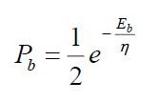
Pb (bitivea tõenäosus) | 0.0000006
Eb/n | 13.637 | ühikuta

Eb/n | 4.74
Pb (bitivea tõenäosus) | 0.004378 |  |  | BPSK puhul!
 |  |  |  | Mittekoherentsel demoduleerimisel
 |  |  |  | Jälgi märki!

Fresneli tsooni raadius
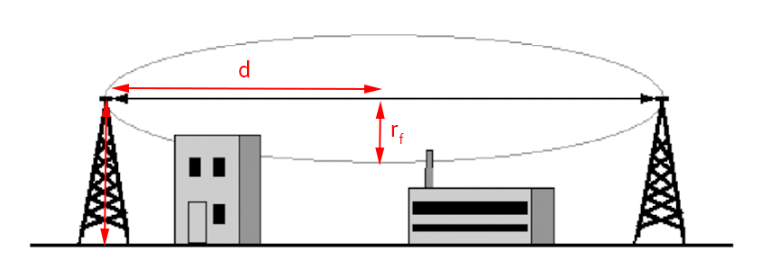
h = rF | 105.00 | m | Fresneli tsooni raadius
f | 44100000.00 | Hz
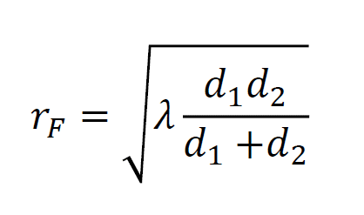
λ = c / f | 6.803 | m, lainepikkus

d | 3241 | m | SEE ON POOL!
 | 3.24 | km |  |  | rF maksimaalne laius = antenni kõrgus, kui maju pole vahel.
Vahemaa (2d) | 6482.70 | m

d | 9000.00 | m, see on poole vahemaad!
f | 4600000.00 | Hz

λ = c / f | 65.217
r | 541.74 | m, masti kõrgus

Hz konverteerimine

Hz
MHz to Hz | 44.10 | 44100000
MHz to GHz | 10.00 | 0.01

GHz to MHz | 5.51 | 5510.0
GHz to Hz | 63.50 | 63500000000

Friisi valem, vaba ruumi kadu (sumbumus)

d | 8500.00 | m
f |  | Hz
λ = c / f | #DIV/0! | m, lainepikkus

FSL 2 = | #NUM! | dB
FSL | #DIV/0! | kordades
FSL 3 = | #DIV/0! | dB

Pvv = | -91.44 | dB

Psignaal | -43.00 | dB
Gsaatja | 2.00 | dBi (võimendus)
Gvvõtja | 2.00 | dBi (võimendus)
FSL | 52.44 | dB

Friisi valem - kauguse arvutamine lähteandmete kaudu
f | 25000000.00 | Hz
Ps | 20000.00 | mW
Pvv | 0.00 | mW
Gs | 2.51 | mW
Gvv | 2.51 | mW

λ = c / f | 12.000
d | 151525728.22 | m
 | 1.52E+08 | m

Shannoni entroopia
p | H(A)
0.351 | -0.53
0.108 | -0.35
0.541 | -0.48

Entroopia H(A) = | 1.36 | bitti

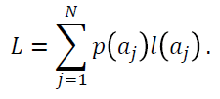
p | c (pikkus bittides) | L (keskmine pikkus)
0.505 | 1.00 | 0.505
0.25 | 2.00 | 0.5
0.125 | 3.00 | 0.375
0.12 | 4.00 | 0.48

 |  | 1.86 | bitti

Koodsõna keskmise pikkuse ja allika entroopia erinevust nimetatakse

 |  | 0.50 | bitti

Shannoni entroopia

Hamming
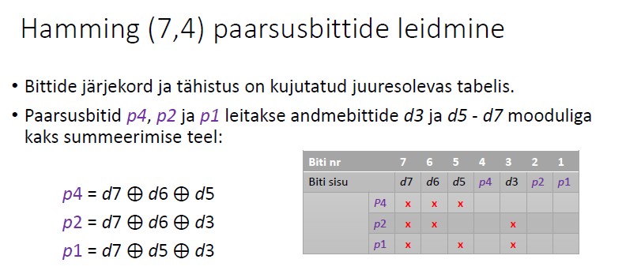
Paarsusbittide leidmiseks
Biti jrk | 7 | 6 | 5 | 4 | 3 | 2 | 1
 | d7 | d6 | d5 | p4 | d3 | p2 | p1
Andmed | 1 | 0 | 0 | 1 | 1 | 0 | 0

Paarsus |  |  |  | 1 |  | 0 | 0

Vastuvõetud sõnumi kontroll

Vastuvõetud sõnum
 | 1 | 1 | 1 | 0 | 1 | 1 | 0

Sündroom s = {A,B,C}
A | 1 | 1 | 1 | 0 |  |  |  | 1
B | 1 | 1 |  |  | 1 | 1 |  | 0
C | 1 |  | 1 |  | 1 |  | 0 | 1

 |  |  |  |  |  | 101 | 5 | bitt on vigane

